关系图
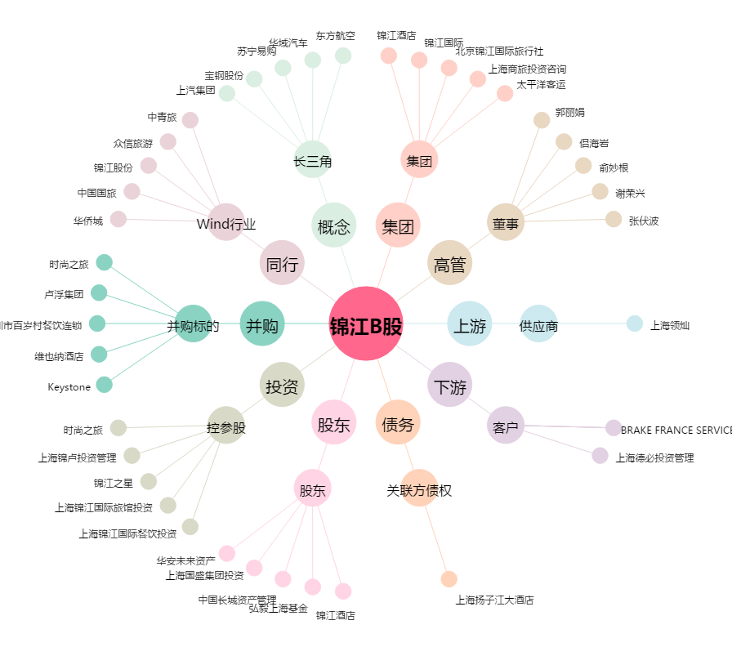
锦江B股[900934.SH] - 关系概览图

